상품제안서
락앤락_507_더블월 콜드컵 | 상품코드: S12072

 |  |  |  |  |  |  | 02-713-8555 | www.synergygift.co.kr
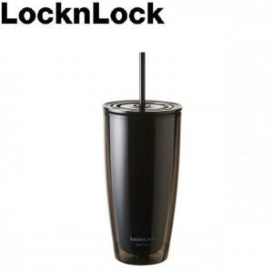 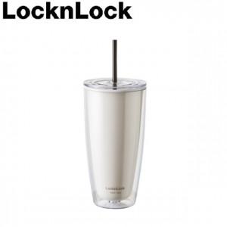

【상세/제작정보】 | <p><span style="font-size: 12pt;">배송비 별도 상품입니다. 1카톤 8개 패킹 박스당 택배비 - 4천원 별도</span></p>

【인쇄/포장옵션】 | DTF컬러필름인쇄 / 포장불가능

【공급단가】 | 수량 | 100~ | 300~ | 500~ | 1,000~ | 3,000~
*VAT별도 | 블랙 | 5,870원 | 5,650원 | 5,430원 | 5,220원 | 5,080원
 | 아이보리 | 5,870원 | 5,650원 | 5,430원 | 5,220원 | 5,080원

【상품 URL】 | https://www.synergygift.co.kr:443/src/goods_detail.php?gdno=19577

